KRAS.FAS. pas.lapa1 13.07.2021
Pasūtījuma lapa krāsotām MDF fasādēm |  |  |  |  |  |  |  | Pasūtījuma Nr.:
Pasūtītājs: |  |  |  |  |  |  |  | Tālr:
Klienta kartes Nr. |  |  |  |  |  |  |  | E-pasts:
Pasūtījuma datums: |  |  |  | Zāģēšanas datums: |  |  |  | Datums, kad nosūtīts uz krāsošanu:
Datums, kad saņemts no krāsošanas: |  |  |  |  |  |  |  | Izpildes datums: |  |  | Saņemšanas datums:
Piegādes adrese (transportēšana līdz objektam!): |  |  |  |  |  |  |  |  |  |  | Iepakot: |  | Jā

Pamatmateriāls
Laminēta MDF ar gruntēšanas foliju no abām pusēm 18mm |  |  |  |  |  |  | Laminēta MDF ar gruntēšanas foliju no abām pusēm 22mm*3
1.frēzējumu grupa |  |  | KF01; KF02; KF03 |  |  |  |  | Frēzējumi ar stiklu: |  |  | "KF01-S" - "KF27-S"

2.frēzējumu grupa |  |  | KF04-KF06*6;*7; KF07*4; KF24 - KF26 |  |  |  |  | Frēzējumiem minimālos un maksimālos izmērus skatīt katalogā: "Frēzētu MDF fasāžu katalogs 2021". https://attelsr.lv/uploads/attachment/file/34877/frezetas_mdf_fasades_katalogs_16.06.2021.pdf
3.frēzējumu grupa |  |  | KF08; KF09; KF10-KF14*5-KF19*5; KF20*5; KF21
4.frēzējumu grupa |  |  | KF17, KF22, KF23, KF27H*2;*6; KF27V*2;*6; KF28*3;*4

* Fasādēm ar frēzējumiem KF01, KF02, KF03 ir iespējams gan matēts, gan glancēts krāsojums. Fasādēm ar pārējiem frēzējumiem iespējams tikai matēts krāsojums!
*2 Ja fasādei ar frēzējumu KF27H; KF27V paredzēts iestrādāt urbumus un frēzējumus dziļumā virs 10mm, tad tiek izmantots MDF, kura biezums ir 22 mm.
*3 Frēzējumam KF28 frēzējums stiklam nav iespējams.
*4 Frēzējumiem KF07 un KF28 jānorāda frēzējuma virziens (Labais "L" vai Kreisais "K").
*5 Frēzējumiem KF14; KF19; KF20 fasādes izmērs platumā mainās ar soli 50mm: 247; 297; 347; 397; 447; 497; 547; 597; 647; 697; 747; 797; 847; 897; 947; 997; 1047.
*6 Frēzējumiem KF06; KF27H; KF27V nepieciešams zīmēt izklājumu.
*7 Frēzējumiem KF06 frēzējumu solis var tikt mainīts pēc klienta pieparasījuma

Nr. | CNC*8 | Krāsas kods Nosaukums |  | Matēts Glancēts (M/G) | Frēzējuma kods | Frēzējums stiklam (Ir/Nav) | Stikls |  | Augstums (mm), max 3200mm | Platums (mm), max 1550mm | Skaits, gab. | Pārbaudīts nosūtot | Pārbaudīts saņemot

1
2
3
4
5
6
7
8
9
10
11
12
13
14
15
16
17
18
19
20
21
22
23
24
Piezīmes: |  |  |  |  |  |  |  |  |  |  | Detaļu laukums, m2:
Pirms krāsošanas detaļu kvalitāti pārbaudīja: |  |  |  |  | Vārds, uzvārds |  |  |  |  |  | Paraksts_____________________
Pēc krāsošanas detaļu kvalitāti pārbaudīja: |  |  |  |  | Vārds, uzvārds |  |  |  |  |  | Paraksts_____________________

Matētas krāsotas fasādes ražošanas termiņš līdz 25-30 darba dienām. Glancētas krāsotas fasādes ražošanas termiņš līdz 30-35 darba dienām. CNC*8 - ja detaļai nepieciešama papildus apstrāde: urbumu urbšana, frēzēšana. |  |  |  |  |  |  |  |  |  |  | Paraksts____________________
“Pasūtījumu apstiprinu. Izmēri, materiāli, krāsas kodi un frēzējuma kodi pierakstīti precīzi. “ Ar frēzējumu minimāliem un maksimāliem izmēriem "Frēzētu MDF fasāžu katalogs 2021" katalogā iepazinos. Pretenzijas par pasūtījumu izpildes kvalitāti pieņem 2 nedēļu laikā no pasūtījuma saņemšanas brīža! Ja pasūtījums netiks izņemts 2 nedēļu laikā no izpildes datuma, tas tiks likvidēts! Krāsojuma kvalitāti pārbauda perpendikulāri, skatoties uz detaļu no 1 m attāluma, pie normāla iekštelpu apgaismojuma. Starp krāsoto MDF fasāžu partijām pieļaujama neliela krāsas toņu atšķirība. Ar krāsoto MDF fasāžu uzglabāšanas, transportēšanas un ekspluatācijas noteikumiem iepazinos.

KRAS.FAS. pas.lapa2 13.07.2021
Pasūtījuma lapa krāsotām MDF fasādēm |  | Pasūtījuma Nr.:

MDF fasāžu izklājums



Piezīmes:

CNC*8 - ja detaļai nepieciešama papildus apstrāde: urbumu urbšana, frēzēšana. Detaļām izmēru pielaide garumā un platumā: +/-0.5mm. Pielaide urbumu dziļumam: +0.5/-0mm. Pieļaujamā nobīde starp urbumu centriem: +/-0.3mm | Urbumu skaits, gab.: |  | Zāģēšana, m:
 | Viru urbumi, gab.: |  | Detaļu laukums, m2:
 | Detaļas ar urbumiem, gab.: |  | Paraksts_____________________
“Pasūtījumu apstiprinu. Izmēri, materiāli, MDF frēzējuma kodi pierakstīti precīzi. “ Ar frēzējumu minimāliem un maksimāliem izmēriem "Frēzētu MDF fasāžu katalogs 2021" katalogā iepazinos. Pretenzijas par pasūtījumu izpildes kvalitāti pieņem 2 nedēļu laikā no pasūtījuma saņemšanas brīža! Ja pasūtījums netiks izņemts 2 nedēļu laikā no izpildes datuma, tas tiks likvidēts! Krāsojuma kvalitāti pārbauda perpendikulāri, skatoties uz detaļu no 1 m attāluma, pie normāla iekštelpu apgaismojuma. Starp krāsoto MDF fasāžu partijām pieļaujama neliela krāsas toņu atšķirība. Ar krāsoto MDF fasāžu uzglabāšanas, transportēšanas un ekspluatācijas noteikumiem iepazinos.

Frezetas MDF fasades 13.07.2021
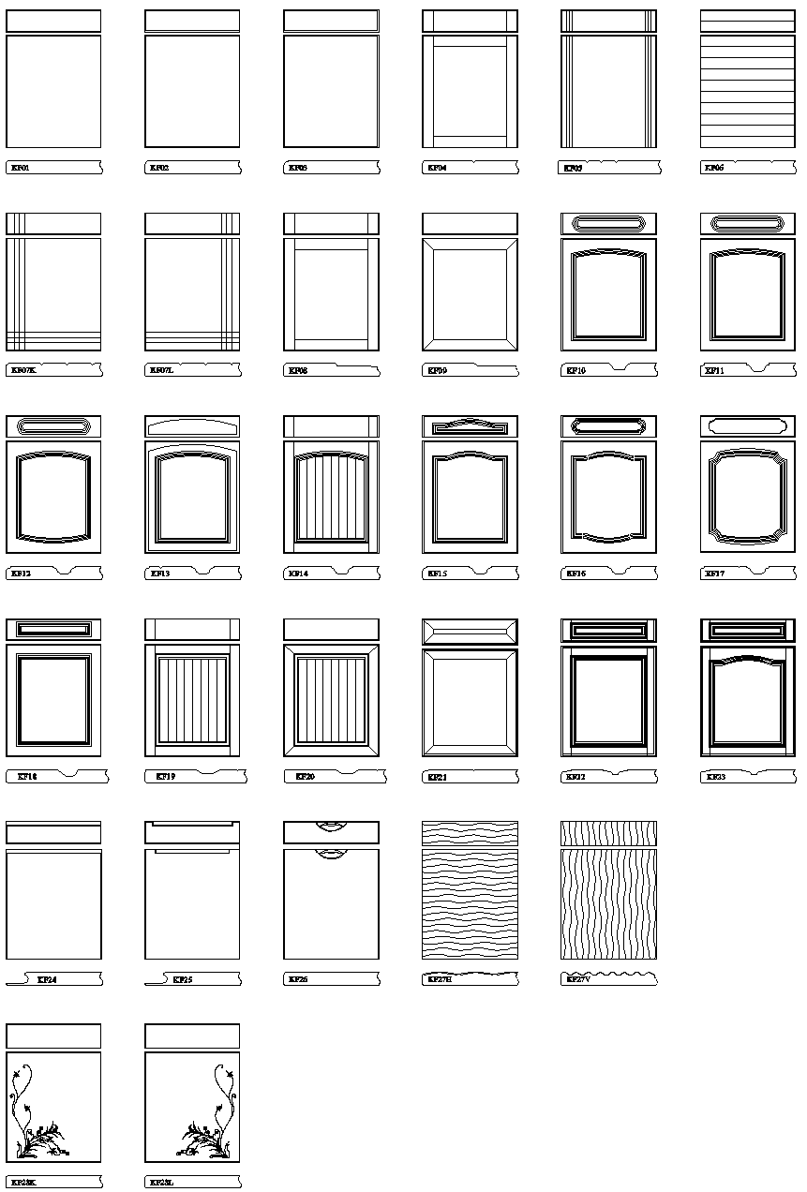
 |  |  |  |  |  |  | Pēdējās izmaiņas veiktas: 13.07.2021.
Cenu lapa MDF fasāžu frēzēšanai un krāsošanai

Ražojam mēbeļu fasāžu sagataves pēc individuāliem izmēriem.

Fasāžu frēzējumu grupa | Frēzējuma veidi MDF fasādēm* | Frēzēšanas cena |  | Krāsošanas cena |  | Frēzējumiem minimālos un maksimālos izmērus skatīt katalogā: "Frēzētu MDF fasāžu katalogs 2021". https://attelsr.lv/uploads/attachment/file/34877/frezetas_mdf_fasades_katalogs_16.06.2021.pdf
1. grupa | KF01; KF02; KF03 | 10 EUR/m2 |  | Matēta krāsa | Glancēta krāsa
 |  |  |  | 54.00 EUR/m2 | 114.00 EUR/m2
2. grupa | KF04; KF05; KF06*6;*7; KF07*4 KF24; KF25; KF26 | 14 EUR/m2 |  | 90.00 EUR/m2 | -
3. grupa | KF08; KF09; KF10; KF11; KF12; KF13; KF14*5; KF15; KF16; KF18; KF19*5; KF20*5; KF21; | 17 EUR/m2 |  | 81.00 EUR/m2 | -
4. grupa | KF17; KF22; KF23; KF27H*2:*6; KF27V*2:*6; KF28*3;*4 | 20 EUR/m2 |  | 97.50 Eur/m2 | -

 | Kā pamatmateriālu izmanto:
 | Laminēta MDF ar gruntēšanas folliju no abām pusēm 18mm* |  | Aktuālās pamatmateriālu cenas skatīt: https://www.attelsr.lv/p/1618
 | Laminēta MDF ar gruntēšanas folliju no abām pusēm 22mm*2

* | Ja izvēlētais biezums nav 18mm, jautāt klientu apkalpošanas speciālistam, vai pasūtījumu iespējams izpildīt.
*2 | Ja fasādei ar frēzējumu KF27H; KF27V paredzēts iestrādāt urbumus un frēzējumus dziļumā virs 10mm, tad tiek izmantots MDF 22 mm biezumā.

*3 | Frēzējumam KF28 frēzējums stiklam nav iespējams.
*4 | Frēzējumiem KF07 un KF28 jānorāda frēzējuma virziens (Labais "L" vai Kreisais "K").
*5 | Frēzējumiem KF14; KF19; KF20 fasādes izmērs platumā mainās ar soli 50mm: 247; 297; 347; 397; 447; 497; 547; 597; 647; 697; 747; 797; 847; 897; 947; 997; 1047.
*6 | Frēzējumiem KF06; KF27H; KF27V nepieciešams zīmēt izklājumu.
*7 | Frēzējumiem KF06 frēzējumu soli var mainīt pēc klienta vēlmēm.

Visas cenas norādītas bez PVN.
Norādītās cenas var tikt mainītas bez iepriekšēja brīdinājuma! Aktuālo cenu informāciju skatīt www.attelsr.lv

Frēzējuma veidi MDF fasādēm

